界面&功能
基础装备系统 |  |  |  |  | 功能规则

 | 功能入口 |  |  |  |  |  | 基础装备系统 相关基础规则和清单
 |  |  |  |  |  | 1.设计目的是什么 |  | 5功能点清单
 | 1.角色当前装备信息在主界面点击【角色】图标进入角色界面可查看 |  |  |  |  | ▶ | 设定装备的基础逻辑 | 模块 | 类型 | 内容 | 优先级
 | 2.图标位于界面左侧展开图标清单中 |  |  |  |  | ▶ | 设定装备TIPS | 装备系统 | UI和资源 | 功能入口 | 1
 |  |  |  |  |  | 2.基本规则 |  |  | UI和资源 | 装备道具图标 | 1
 |  |  |  |  |  | ▶ | 分11个部位装备部位，每个部位分10阶。 |  | UI和资源 | 武器衣服模型 | 1
 |  |  |  |  |  | ▶ | 品质分5级：白，绿，蓝，紫，金 |  | UI和资源 | 角色界面背景图 | 2
 |  |  |  |  |  | 3.解锁方式 |  |  | UI和资源 | 挑战副本地图 | 3
 |  |  |  |  |  | ▶ | 默认开启 |  | 功能逻辑 | 基础装备穿戴/部位 | 1
 |  |  |  |  |  | 4关联功能 |  |  | 功能逻辑 | 装备阶数、品质 | 1
 |  |  |  |  |  | ▶ | 主界面【入口位置】 |  | 功能逻辑 | 装备属性 | 2
 |  |  |  |  |  | ▶ | 副本功能【挑战地图】 |  | 功能逻辑 | 装备TIPS显示 | 3
 |  |  |  |  |  |  |  |  | 功能逻辑 | 装备培养功能[独立策划案] | 1
 |  |  |  |  |  |  |  |  | 功能数值 | 装备属性 | 3

 | 角色装备穿戴界面（和角色界面整合）【当前为示例】

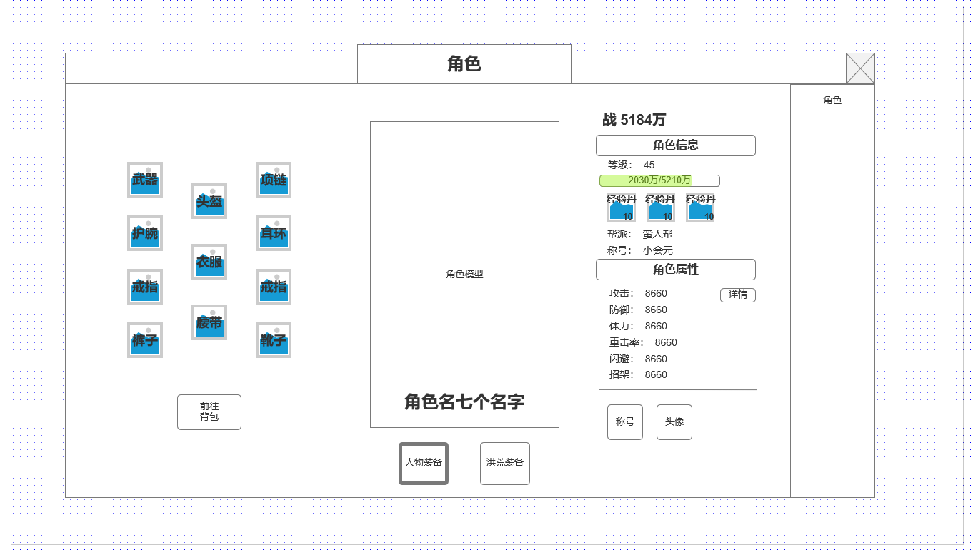
1
3
 |  |  | 1.当前角色装备穿戴信息
 |  |  | ▶ | 总计11种装备类型可穿戴
 |  |  | ▶ | 分别为：武器，护腕，项链，耳环，头盔，衣服，腰带，戒指左，戒指右，裤子，靴子
 |  |  | ▶ | 装备最高10阶，品质划分为白，绿，蓝，紫，橙
 |  |  | ▶ | 快捷打开背包界面
 |  |  | 2.角色模型展示
 |  |  | ▶ | 展示角色SHOWSTAND
 |  |  | ▶ | 角色名

 |  |  | 3.切换常规人物装备和洪荒装备
 |  |  | ▶ | 人物装备和洪荒装备切换，按钮可被选中

4
 |  |  | 4.人物角色信息
 |  |  | ▶ | 战力信息
 |  |  | ▶ | 角色当前等级及经验条
 |  |  | ▶ | 经验丹快速使用
 |  |  | ▶ | 称号及帮派名称显示
 |  |  | ▶ | 角色属性及打开属性详情

2

 | 未标注界面

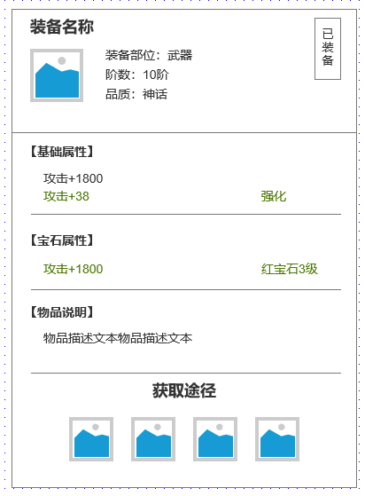
 |  |  | 5.装备TIPS界面显示
 |  |  | ▶ | 装备图标及名称
 |  |  | ▶ | 装备部位
 |  |  | ▶ | 装备品质
 |  |  | ▶ | 基础属性：显示装备基础属性
 |  |  | ▶ | 其他培养属性：根据装备相关培养，进行拆分
 |  |  | ▶ | 物品说明：物品说明文本
5
 |  |  | ▶ | 道具获取途径：显示获取途径图标（功能图标）

 |  | 使用通用副本侧边栏即可

功能美需
UI需求

 | 序号 | 类型 | 对应界面 | 内容 | 功能需求 | 策划建议 | 参考图
 | 1 | UI | 玄冥地宫界面 | 玩法主界面 | 详见界面功能设计
 | 2 | UI
 | 3 | UI
 | 4 | UI
 | 5 | UI
 | 6 | UI
 | 7 | UI
 | 8 | UI
 | 9 | UI
 | 10 | UI
 | 11 | UI
 | 12 | UI
 | 13 | UI
 | 14 | UI
 | 15 | UI
 | 16 | UI
 | 17 | UI
 | 18 | UI
 | 19 | UI

背景图需求

 | 序号 | 类型 | 对应界面 | 内容 | 功能需求 | 策划建议 | 参考图
 | 1 | 2D原画 | 玩法主界面 | BOSS模型站位后的原画背景
 | 2 | 2D原画
 | 3 | 2D原画
 | 4 | 2D原画
 | 5 | 2D原画
 | 6 | 2D原画

道具图标需求

动效需求

 | 序号 | 类型 | 内容 | 描述 | 功能需求 | 策划建议 | 参考图

其他 （ICON，模型，表情等）

 | 序号 | 类型 | 对应界面 | 内容 | 功能需求 | 策划建议 | 参考图
 | 1 | ICON | 主界面 | 主界面代表技能功能的入口图标 | 主界面代表技能功能的入口图标 |  | 

参考界面
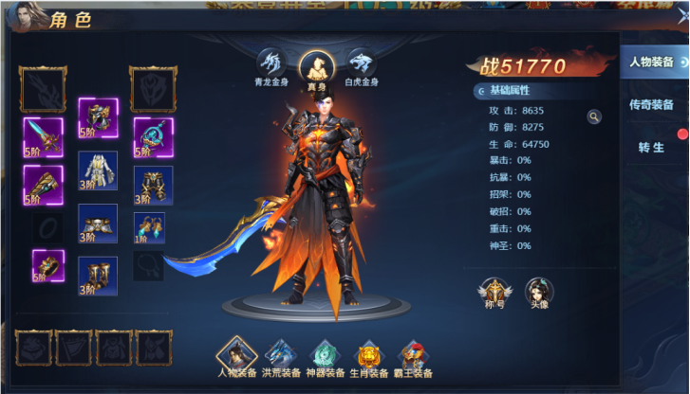
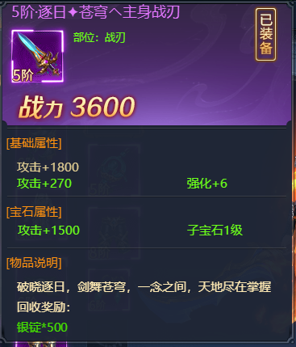
参考图

 | 参考游戏—异兽洪荒

